Solicitud gráfica
 | Área: | Matemáticas |  |  | Fecha:
 | Grado: | 10
 | Título del tema: | Las funciones trigonométricas |  |  | ¿Cuaderno de estudio o recurso? | Recurso
 | Editor: | Adriana Ma. Pachón |  |  | Motor del recurso | M101

 | Código guión o recurso: | MA_10_03_CO_REC210 | ← Para determinar este código, visite la hoja de Ayuda
 |  |  |  |  | ESPECIFICACIÓN DE ARCHIVOS A ENTREGAR
Núm. | Archivo Shutterstock o ruta en web | Imagen para: | Tipo | Ubicación de la imagen en el recurso M101 | Nombre imagen SMALL | Tamaño imagen SMALL | Nombre imagen ZOOM | Tamaño imagen ZOOM | Descripción | Observaciones
IMG01 | Ver descripción | Recurso M101 | Ilustración | Contenido | MA_10_03_CO_REC210_IMG01n.png | 286 x 286 px | MA_10_03_CO_REC210_IMG01a.png | 500 x 500 px | grafica de cos(x) y arcos (x) Imagen para pregunta #3.
IMG02 | Ver descripción | Recurso M101 | Ilustración | Contenido | MA_10_03_CO_REC210_IMG02n.png | 286 x 286 px | MA_10_03_CO_REC210_IMG02a.png | 500 x 500 px | Imagen de una escalera electrica, a la cual se le debe dibujar un triángulo rectángulo en el cual se resalte en ángulo de color rojo, una hipotenusa de 5 mts y un lado de 4 mts como se propone en la figura. Para la escalera eléctrica se propone shuterstock: 260797718, sin embargo, si se encuentra una fotografía real, es mucho mejor. Imagen para pregunta #4. | 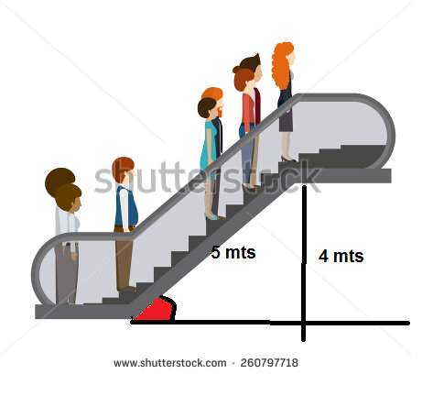
IMG03 | Ver descripción | Recurso M101 | Ilustración | Contenido | MA_10_03_CO_REC210_IMG03n.png | 286 x 286 px | MA_10_03_CO_REC210_IMG03a.png | 500 x 500 px | imagen de una rampa en la cual se resalta el ángulo y el valor de la hipotenusa (10 mts) y su altura (2mts) Para la escalera rampa se propone shuterstock: 252456850, sin embargo, si se encuentra una fotografía real, es mucho mejor. Imagen para pregunta #5. | 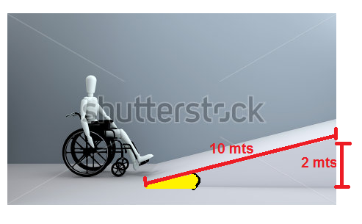
IMG04 | Ver descripción | Recurso M101 | Ilustración | Contenido | MA_10_03_CO_REC210_IMG04n.png | 286 x 286 px | MA_10_03_CO_REC210_IMG04a.png | 500 x 500 px | imagen de un tobogan en cual se resalten el ángulo, su hipotenusa (5 mts) y su altura (3mts) Para rodadero se propone shuterstock: 330920780, sin embargo, si se encuentra una fotografía real, es mucho mejor. Imagen para pregunta #6. | 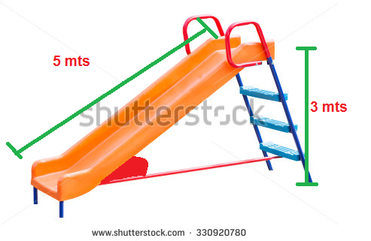
IMG05 | Ver descripción | Recurso M101 | Ilustración | Contenido | MA_10_03_CO_REC210_IMG05n.png | 286 x 286 px | MA_10_03_CO_REC210_IMG05a.png | 500 x 500 px | triangulo rectangulo con su ángulo resaltado Imagen para pregunta #7. | 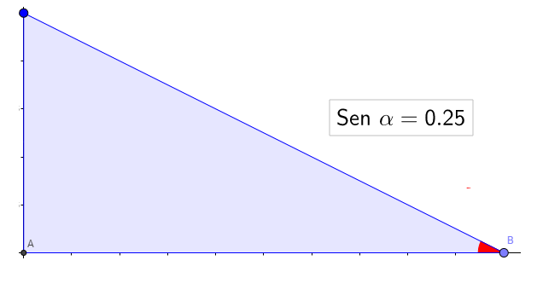
IMG06 | Ver descripción | Recurso M101 | Ilustración | Contenido | MA_10_03_CO_REC210_IMG06n.png | 286 x 286 px | MA_10_03_CO_REC210_IMG06a.png | 500 x 500 px | triangulo rectangulo con su ángulo resaltado Imagen para pregunta #8. | 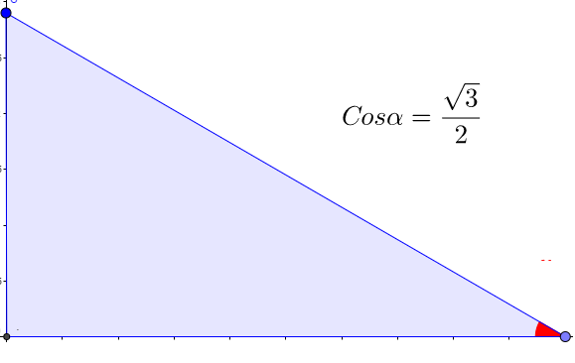
IMG07 | Ver descripción | Recurso M101 | Ilustración | Contenido | MA_10_03_CO_REC210_IMG07n.png | 286 x 286 px | MA_10_03_CO_REC210_IMG07a.png | 500 x 500 px | triangulo rectangulo con su ángulo resaltado Imagen para pregunta #9. | 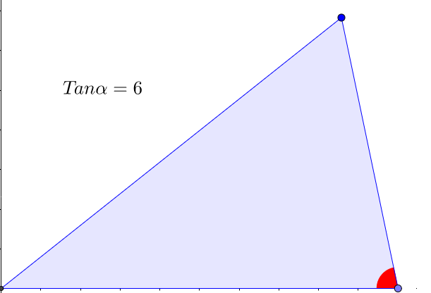
IMG08 | Ver descripción | Recurso M101 | Ilustración | Contenido | MA_10_03_CO_REC210_IMG08n.png | 286 x 286 px | MA_10_03_CO_REC210_IMG08a.png | 500 x 500 px | triangulo rectangulo con su ángulo resaltado Imagen para pregunta #10. | 